WhyNot
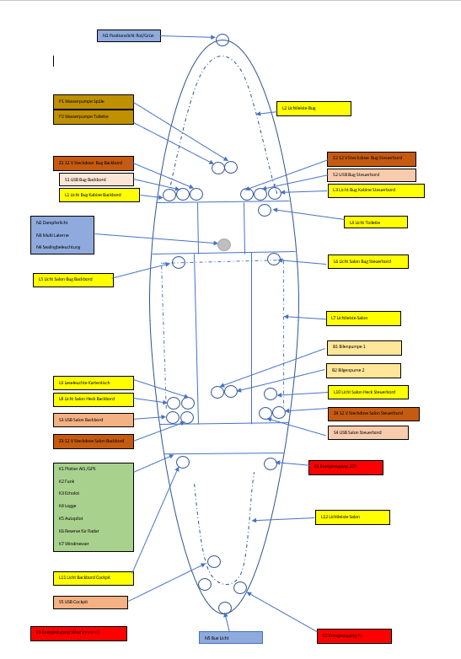
Gruppen | Beschreibung
B1 | Bilgenpume 1
B2 | Bilgenpume 2
E1 | Energiezugang 220V
E2 | Energiezugang Wind (reserve)
E3 | Energiezugang PV
K1 | Plotter / AIS / GPS
K2 | Funk
K3 | Echolot
K4 | Logge
K5 | Autopilot
K6 | Reserve für Radar
K7 | Windmesser
L1 | Licht Bug Kabiene Backbord
L2 | Lichtleiste Bug
L3 | Licht Bug Kabiene Steuerbord
L4 | Licht Toilette
L5 | Licht Salon Bug Backbord
L6 | Licht Salon Bug Steuerbord
L7 | Lichtleiste Salon
L8 | Licht Salon Heck Backbord
L9 | Leseleuchte Kartentisch
L10 | Licht Salon Heck Steuerbord
L11 | Licht Backbord Cockpit
L12 | Lichtleiste Cockpit
N1 | Positionlicht Bug Rot/Gruen
N2 | Dampferlicht
N3 | Multi Laterne
N4 | Sealingbeleuchtung
N5 | Bug Licht
P1 | Wasserpumpe Spüle
P2 | Wasserpumpe Toilette
S1 | USB Bug Backbord
S2 | USB Bug Steuerbord
S3 | USB Salon Backbord
S4 | USB Salon Steuerbord
S5 | USB Cockpit
Z1 | 12 V Steckdose Bug Backbord
Z2 | 12 V Steckdose Bug Steuerbord
Z3 | 12 V Steckdose Salon Backbord
Z4 | 12 V Steckdose Salon Steuerbord

